Sheet1
ID | Name | Beginner | Medium | Advanced
1 | Cascara de Platano | Organico | Organico | Organico
2 | Cargador USB roto | Inorganico | Reciclable | Basura Tecnologica
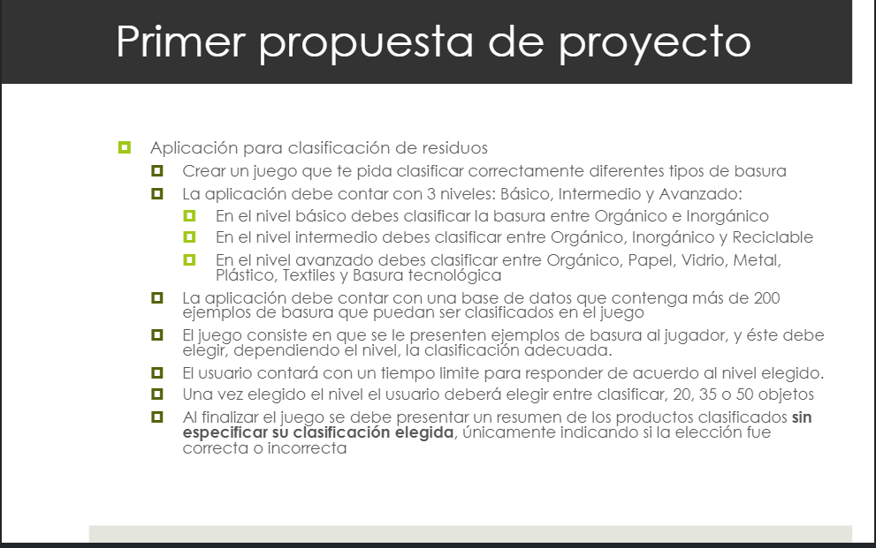
3 | Servilleta | Organico | Reciclable | Papel
4 | Caja de carton | Organico | Reciclable | Papel
5 | Cuaderno viejo | Oganico | Reciclable | Papel
6 | Envase de leche tetrapack | Inorganico | Reciclable | Papel
7 | Celular Roto | Inorganico | Reciclable | Basura Tecnologica
8 | Control de television | Inorganico | Reciclable | Basura Tecnologica
9 | Corazon de Manzana | Organico | Organico | Organico
10 | Bolsa de Papel | Organico | Reciclable | Papel
11 | Lentes de sol | Inorganico | Inorganico | Plastico
12 | Blister de Salchichas | Inorganico | Inorganico | Plastico
13 | Cartulina | Organico | Organico | Papel
14 | Lapiz | Organico | Organico | Organico
15 | Bolsa de Alimento p/ Mascota | Inorganico | Inorganico | Plastico
16 | Lata de refresco | Inorganico | Inorganico | Metal
17 | Piel de Papa | Organico | Organico | Organico
18 | Periodico | Organico | Reciclable | Papel
19 | Papel de baño | Organico | Organico | Papel
20 | Vaso Roto | Inorganico | Reciclable | Vidrio
21 | Envase de la Coquita | Inorganico | Reciclable | Vidrio
22 | Playera Vieja | Inorganico | Inorganico | Textil
23 | Tuberia de PVC | Inorganico | Inorganico | Plastico
24 | Mochila rota | Inorganico | Inorganico | Textil
25 | Botella de Refresco PVC | Inorganico | Reciclable | Plastico
26 | Blister de Juguete | Inorganico | Inorganico | Plastico
27 | Huesos de pollo | Organico | Organico | Organico
28 | Pila para reloj | Inorganico | Inorganico | Basura Tecnologica
29 | Charola para carne | Inorganico | Inorganico | Plastico
30 | Hojas secas | Organico | Organico | Organico
31 | Bolsa de Plastico | Inorganico | Inorganico | Plastico
32 | Teclado dañado | Inorganico | Reciclable | Basura Tecnologica
33 | Revista | Inorganico | Reciclable | Papel
34 | Cenizas de fogata | Organico | Organico | Organico
35 | Envase de Cerveza | Inorganico | Reciclable | Vidrio
36 | Bocinas Descompuestas | Inorganico | Reciclable | Basura Tecnologica
37 | Semillas de limón | Organico | Organico | Organico
38 | Audifonos Descompuestos | Inorganico | Reciclable | Basura Tecnologica
39 | PowerBank | Inorganico | Inorganico | Basura Tecnologica
40 | Neumatico | Inorganico | Reciclable | Plastico
41 | Mouse Roto | Inorganico | Reciclable | Basura Tecnologica
42 | Filtro de Aire Acondicionado | Inorganico | Inorganico | Textil
43 | Aserrin | Organico | Organico | Organico
44 | Plastico Burbuja | Inorganico | Inorganico | Plastico
45 | Espuma para empacar | Inorganico | Inorganico | Plastico
46 | Clavo oxidado | Inorganico | Inorganico | Metal
47 | Almohadillas de Audifonos | Inorganico | Inorganico | Textil
48 | Jeringa | Inorganico | Inorganico | Plastico
49 | Chamarra vieja | inorganico | Inorganico | Textil
50 | Pantalones rotos | inorganico | Inorganico | textil
51 | Bolsa de te | Organico | Organico | Organico
52 | Puerta de madera | Organico | Organico | Organico
53 | Limon exprimido | Organico | Organico | Organico
54 | Cable HDMI | inorganico | inorganico | Basura Tecnologica
55 | Bolsa de Cafe | inorganico | inorganico | Plastico
56 | Restos de Cafe | Organico | Organico | Organico
57 | Envoltura de Paleta helada | Inorganico | inorganico | Plastico
58 | Taparrosca | Inorganico | Inorganico | Plastico
59 | Disco Duro | Inorganico | Reciclable | Basura Tecnologica
60 | Bolsa de palomitas | Organico | Organico | Papel
61 | Envoltura de Juego Ps4/Xbox | Inorganico | Inorganico | Plastico
62 | Serie Navideña descompuesta | Inorganico | Inorganico | Basura Tecnologica
63 | Nintendo 3DS descompuesto | Inorganico | Reciclable | Basura Tecnologica
64 | Laptop Vieja | Inorganico | Reciclable | Basura Tecnologica
65 | Pétalos de flores | Organico | Organico | Organico
66 | Tablet vieja | Inorganico | Reciclable | Basura Tecnologica
67 | Cascara de Ajo | Organico | Organico | Organico
68 | Hueso de Aguacate | Organico | Organico | Organico
69 | Huevo podrido | Organico | Organico | Organico
70 | Empaque de Condon | Inorganico | Inorganico | Plastico
71 | Blister de Aspirina | Inorganico | Inorganico | Plastico
72 | Cartucho vacio de impresora | Inorganico | Inorganico | Basura Tecnologica
73 | PSP descompuesto | Inorganico | Reciclable | Basura Tecnologica
74 | GameBoy Descompuesto | Inorganico | Reciclable | Basura Tecnologica
75 | Balon Ponchado | Inorganico | Reciclable | Plastico
76 | Memoria Micro SD | Inorganico | Inorganico | Basura Tecnologica
77 | Foco Fundido | Inorganico | Reciclable | Vidrio
78 | Rodillo de madera | Organico | Organico | Organico
79 | Cafetera descompuesta | Inorganico | Inorganico | Basura Tecnologica
80 | Gasas usadas | Inorganico | Inorganico | Textil
81 | Agenda | Organico | Reciclable | Papel
82 | Volante de propaganda | Organico | Reciclable | Papel
83 | Cable Auxiliar | Inorganico | Inorganico | Basura Tecnologica
84 | Calcetines rotos | Inorganico | Inorganico | Textil
85 | Pañal | Inorganico | Inorganico | Plastico
86 | Disco de vinilo | Inorganico | Inorganico | Plastico
87 | Toallita de Bebe | Inorganico | Inorganico | Textil
88 | Vaso de Maruchan | Inorganico | Inorganico | Plastico
89 | Ramas de arbol | Organico | Organico | Organico
90 | Leche en mal estado | Organico | Organico | Organico
91 | VHS | Inorganico | Inorganico | Basura Tecnologica
92 | Empaque de Canelitas | Inorganico | Inorganico | Plastico
93 | Bolsa de Harina | Organico | Organico | Papel
94 | Cacerola rota | Inorganico | Inorganico | Metal
95 | Envoltura de Mantequilla | Inorganico | Inorganico | Papel
96 | Corazon de Pera | Organico | Organico | Organico
97 | Hueso de Durazno | Organico | Organico | Organico
98 | Maiz palomero | Organico | Organico | Organico
99 | Papel Aluminio | Inorganico | Reciclable | Metal
100 | Funda de almohada rota | Inorganico | Inorganico | Textil
101 | Tuberia de Cobre | Inorganico | Reciclable | Metal
102 | Lavadora descompuesta | Inorganico | Inorganico | Basura Tecnologica
103 | Frigobar | Inorganico | Inorganico | Basura Tecnologica
104 | Ventilador | Inorganico | Inorganico | Basura Tecnologica
105 | Lata de Atun | Inorganico | Reciclable | Metal
106 | Mosca muerta | Organico | Organico | Organico
107 | Restos de pan | Organico | Organico | Organico
108 | Botella de Tajin | Inorganico | Inorganico | Plastico
109 | Bolsa de sal | Inorganico | Inorganico | Plastico
110 | Tetrapack de Hershey's | Inorganico | Reciclable | Papel
111 | Libros de Paulo Cohelo | Inorganico | Reciclable | Papel
112 | Telefono Avaya | Inorganico | Reciclable | Basura Tecnologica
113 | CD de Arjona | Inorganico | Inorganico | Basura Tecnologica
114 | Modem descompuesto | Inorganico | Reciclable | Basura Tecnologica
115 | Monitor Viejo | Inorganico | Reciclable | Basura Tecnologica
116 | BlackBerry | Inorganico | Reciclable | Basura Tecnologica
117 | Liga para cabello | Inorganico | Inorganico | Textil
118 | Cuchillo | Inorganico | Inorganico | Metal
119 | Uñas | Organico | Organico | Organico
120 | Control para Consola | Inorganico | Reciclable | Basura Tecnologica
121 | Ventana rota | Inorganico | Inorganico | Vidrio
122 | Lentes de Contacto | Inorganico | Inorganico | Plastico
123 | Espejo Roto | Inorganico | Inorganico | Vidrio
124 | Envase de Shampoo | Inorganico | Inorganico | Plastico
125 | Termometro Roto | Inorganico | Inorganico | Vidrio
126 | Envoltura de Jabon | Inorganico | Inorganico | Plastico
127 | Cascara de Pepino | Organico | Organico | Organico
128 | Semillas de sandia | Organico | Organico | Organico
129 | Garrafon roto | Inorganico | Inorganico | Plastico
130 | Star wars Episodio VIII: The Last Jedi | Inorganico | Inorganico | Basura Tecnologica
131 | Kindle Roto | Inorganico | Reciclable | Basura Tecnologica
132 | Cepillo de dientes | Inorganico | Inorganico | Plastico
133 | Hilo Dental | Inorganico | Inorganico | Plastico
134 | Sandalias | Inorganico | Inorganico | Plastico
135 | Kleenex | Organico | Organico | Papel
136 | Muñeco de Peluche | Inorganico | Inorganico | Textil
137 | Cartera vieja | Inorganico | Inorganico | Textil
138 | Caja de Cereal | Inorganico | Reciclable | Papel
139 | Botella de Tequila | Inorganico | Reciclable | vidrio
140 | Tabla para cortar | Inorganico | Inorganico | Plastico
141 | Curitas | Inorganico | Inorganico | Plastico
142 | iPod Roto | Inorganico | Reciclable | Basura Tecnologica
143 | Pecera | Inorganico | Reciclable | vidrio
144 | Tarjeta de Presentacion | Inorganico | Reciclable | Papel
145 | Jaula para Pajaros | Inorganico | Reciclable | Metal
146 | Collar para perro | Inorganico | Inorganico | Textil
147 | Carro a Control Remoto | Inorganico | Reciclable | Basura Tecnologica
148 | Papel para envolver | Inorganico | Inorganico | Papel
149 | Esferas Rotas | Inorganico | Inorganico | Plastico
150 | Cartas de Yu-Gi-Oh! | Organico | Organico | Papel
151 | Frijoles Rancios | Organico | Organico | Organico
152 | Excremento de Gato | Organico | Organico | Organico
153 | Cuerdas de guitarra | Inorganico | Inorganico | Plastico
154 | Memoria Ram | Inorganico | Reciclable | Basura Tecnologica
155 | Cadena de Bicicleta | Inorganico | Reciclable | Metal
156 | Cilantro podrido | Organico | Organico | Organico
157 | Cubrebocas | Inorganico | Inorganico | Textil
158 | Botella de Alcohol | Inorganico | Inorganico | Plastico
159 | Carcasa para telefono | Inorganico | Inorganico | Plastico
160 | Caja de Funko | Organico | Reciclable | Papel
161 | Hisopos | Inorganico | Inorganico | Plastico
162 | Caja de Zapatos | Organico | Reciclable | Papel
163 | Pañuelo | Inorganico | Inorganico | Textil
164 | Lector de Dvd | Inorganico | Reciclable | Basura Tecnologica
165 | Parrilla Electrica | Inorganico | Reciclable | Basura Tecnologica
166 | Desodorante | Inorganico | Inorganico | Plastico
167 | Toalla Sanitaria | Inorganico | Inorganico | Plastico
168 | Residuo Nespresso | Inorganico | Inorganico | Metal
169 | Sobre Coffee Mate | Inorganico | Inorganico | Plastico
170 | Encendedor | Inorganico | Inorganico | Plastico
171 | Cajetilla de Cigarros | Organico | Reciclable | Papel
172 | Carrete de hilo | Organico | Reciclable | Papel
173 | Pescado echado a perder | Organico | Organico | Organico
174 | Mosquitero roto | Inorganico | Reciclable | Metal
175 | Agujetas rotas | Inorganico | Inorganico | Textil
176 | Calculadora | Inorganico | Reciclable | Basura Tecnologica
177 | Pulsera | Inorganico | Inorganico | Textil
178 | Cinturon | Inorganico | Inorganico | Textil
179 | Mousepad | Inorganico | Inorganico | Textil
180 | Contrato de cable | Organico | Reciclable | Papel
181 | Zapatos | Inorganico | Inorganico | Textil
182 | Portavasos desechable | Organico | Organico | Papel
183 | Plato desechable | Inorganico | Inorganico | Plastico
184 | Vaso desechable | Inorganico | Inorganico | Plastico
185 | Maleta | Inorganico | Inorganico | Plastico
186 | Popote | Inorganico | Inorganico | Plastico
187 | Popote de bambu | Organico | Organico | Organico
188 | Bote de Talco | Inorganico | Inorganico | Plastico
189 | Popote de Metal | Inorganico | Reciclable | Metal
190 | Biberon | Inorganico | Inorganico | Plastico
191 | Bateria de Carro | Inorganico | Inorganico | Basura Tecnologica
192 | Bolsas Ziploc | Inorganico | Inorganico | Plastico
193 | Envoltura de Mazapan | Inorganico | Inorganico | Plastico
194 | Caja de Cervezas | Organico | Reciclable | Papel
195 | Bolsa de Papas | Inorganico | Inorganico | Metal
196 | Almohada | Inorganico | Inorganico | Textil
197 | Botella de Enjuague Buacl | Inorganico | Inorganico | Plastico
198 | Cutter | Inorganico | Reciclable | Metal
199 | Folder | Organico | Reciclable | Papel
200 | Rastrillo | Inorganico | Inorganico | Plastico

